Sheet1
zinc_id | CanonicalSmiles | ROMol | Asphericity | Eccentricity | InertialShapeFactor | NPR1 | NPR2 | PMI1 | PMI2 | PMI3 | RadiusOfGyration | SpherocityIndex | molecular_weight | formal_charge | NumHAcceptors | NumHDonors | TPSA | NumHeteroatoms | NumRotatableBonds | similarity
ZINC000257347364 | NS(=O)(=O)c1ccc(NC2(O)OC(CO)C(O)C(O)C2O)cc1 | 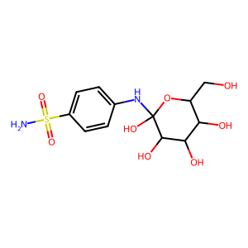 | 0.58464321696 | 0.9858934141 | 0.0011218722417 | 0.16737435893 | 0.95940637499 | 855.18327247 | 4901.9950763 | 5109.4043193 | 4.0438503944 | 0.19217824794 | 352.416 | 0 | 5 | 2 | 112.81 | 9 | 2 | 0.39791485665
ZINC000091746364 | CC(O)C(N)C(=O)N1CCC2(CC1)c1nc[nH]c1CCN2S(C)(=O)=O | 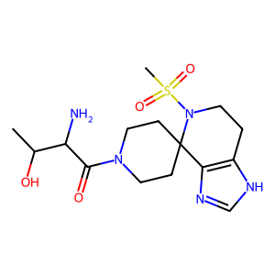 | 0.49065947224 | 0.97676820804 | 0.00091777232993 | 0.21429854821 | 0.89323746601 | 973.26693873 | 4056.7633396 | 4541.6403745 | 3.7283553809 | 0.15488657971 | 364.449 | 0 | 6 | 2 | 131.57 | 11 | 5 | 0.31435963777
ZINC000012652346 | Cn1nc([O-])c(=O)nc1SCC1=C(C(=O)[O-])N2C(=O)C(N)C2SC1 | 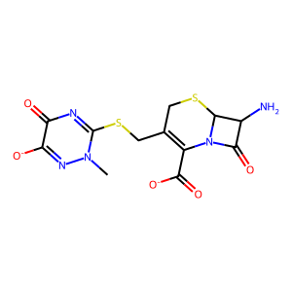 | 0.34495526596 | 0.95108089434 | 0.00055774487506 | 0.3089419564 | 0.76110680554 | 1364.6146107 | 3361.8530783 | 4417.0582287 | 3.6335197135 | 0.1086263545 | 363.417 | 0 | 7 | 0 | 117.86 | 11 | 2 | 0.30838131798
ZINC000012652346 | Cn1[n-]c(=O)c(=O)nc1SCC1=C(C(=O)[O-])N2C(=O)C(N)C2SC1 | 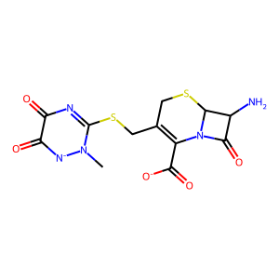 | 0.4309271651 | 0.9685243186 | 0.00069269639214 | 0.24891895121 | 0.82370154235 | 1189.123477 | 3934.9468465 | 4777.1512425 | 3.7171356644 | 0.10909180482 | 369.384 | -2 | 10 | 1 | 152.52 | 12 | 4 | 0.30694980695
ZINC000091426318 | CS(=O)(=O)N1CCc2nc[nH]c2C12CCN(C(=O)CNC(N)=O)CC2 | 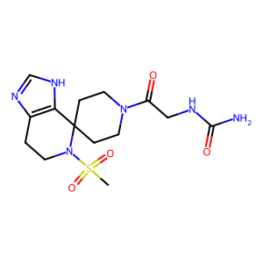 | 0.7722535688 | 0.99656116057 | 0.0013726578278 | 0.082860444351 | 0.95151550284 | 693.19205675 | 7960.1671655 | 8365.7776901 | 4.9715543842 | 0.050945491956 | 360.417 | 0 | 6 | 3 | 133.8 | 11 | 6 | 0.30513988289
ZINC000082096551 | COCC(=O)N1CCN(C(=O)c2ncccc2[O-])C2CS(=O)(=O)CC21 | 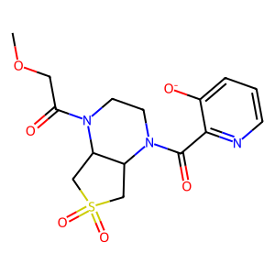 | 0.57086758573 | 0.98509303178 | 0.0010635728383 | 0.17202243671 | 0.89927858867 | 845.52609492 | 4420.1415109 | 4915.2082198 | 3.9140772477 | 0.12254641807 | 352.434 | 0 | 6 | 0 | 108.9 | 10 | 2 | 0.28519593614
ZINC000091894352 | Cn1cc(S(=O)(=O)N2CC(C(=O)[O-])C(C3CC3)C2)c(=O)n(C)c1=O | 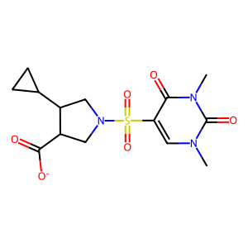 | 0.53708002855 | 0.98198130352 | 0.00089074380882 | 0.18897809277 | 0.87042971128 | 977.194231 | 4500.9391295 | 5170.9392168 | 3.9559729796 | 0.088988986297 | 360.392 | 0 | 8 | 1 | 119.71 | 11 | 4 | 0.27593659942
ZINC000091320034 | O=C([O-])CCN1CCN(C(=O)c2c[nH]c(=O)cn2)C2CS(=O)(=O)CC21 | 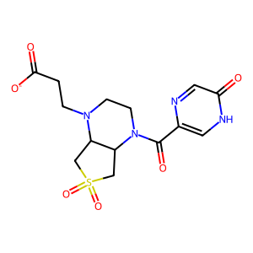 | 0.49888507919 | 0.97775346532 | 0.00075807755274 | 0.20975738619 | 0.89468639571 | 1180.2043109 | 5033.9716769 | 5626.5208692 | 4.0993020103 | 0.17185754654 | 374.488 | 0 | 8 | 2 | 116.83 | 10 | 5 | 0.27327781983
ZINC000096163552 | CS(=O)(=O)N1CC2CN(Cc3nc4ncccn4n3)CC2(C(=O)[O-])C1 | 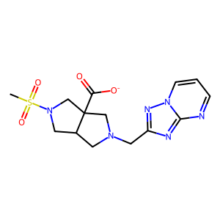 | 0.47010985779 | 0.97418533744 | 0.0006738366627 | 0.22574970278 | 0.83119711748 | 1233.5290783 | 4541.7814579 | 5464.1448609 | 4.0170658968 | 0.089137815128 | 370.431 | 0 | 7 | 2 | 119.39 | 10 | 5 | 0.26931567329
ZINC000091563350 | COCc1noc(CN2CCN(CCC(=O)[O-])C3CS(=O)(=O)CC32)n1 | 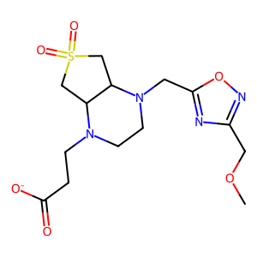 | 0.59245435449 | 0.98663634733 | 0.0010872809616 | 0.16293777381 | 0.94940305196 | 873.19017394 | 5087.8896691 | 5359.0407768 | 4.0314553035 | 0.17597291825 | 372.447 | 0 | 7 | 1 | 110.48 | 10 | 4 | 0.26634382567
ZINC000077407345 | NC(CO)C(=O)N1CCc2ccc(S(=O)(=O)N3CCOCC3)cc2C1 | 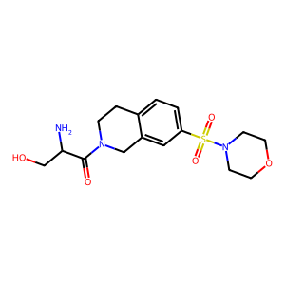 | 0.66570562248 | 0.99183863622 | 0.0011742633797 | 0.12749948902 | 0.91402802851 | 778.38417202 | 5580.1396199 | 6104.9983653 | 4.230134954 | 0.069603013935 | 370.435 | 0 | 9 | 0 | 102.44 | 11 | 4 | 0.26372776489
ZINC000077506055 | NC(CO)C(=O)N1CCc2cc(S(=O)(=O)N3CCOCC3)ccc2C1 | 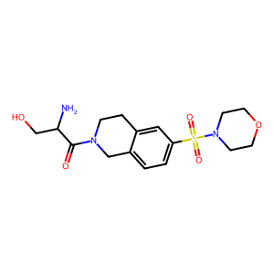 | 0.46633528746 | 0.97303573311 | 0.00092425048734 | 0.23065442138 | 0.9398661374 | 1016.895474 | 4143.6258432 | 4408.7404348 | 3.7065984436 | 0.22936654519 | 374.463 | 0 | 8 | 1 | 102.64 | 10 | 6 | 0.26360808709
ZINC000071760227 | O=C([O-])C1CN(S(=O)(=O)c2ccc(N3CCOCC3)nc2)CCN1 | 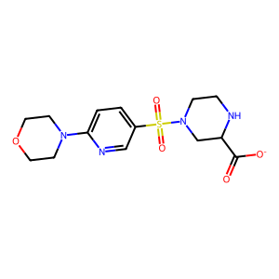 | 0.49844115046 | 0.97762380977 | 0.00090576219263 | 0.21036084847 | 0.90583093276 | 1000.075892 | 4306.4081777 | 4754.0970637 | 3.8793318331 | 0.16965175325 | 357.44 | 0 | 7 | 0 | 104.53 | 11 | 5 | 0.26263399694
ZINC000077389714 | COCC(=O)N1CCN(C(=O)c2cc(C)[nH]n2)C2CS(=O)(=O)CC21 | 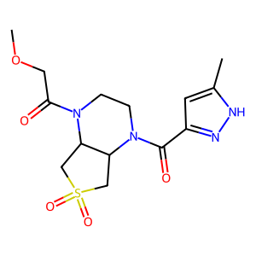 | 0.77629014229 | 0.99665886765 | 0.0018663763559 | 0.081676811492 | 0.97394198859 | 521.83579453 | 6222.5469157 | 6389.0323948 | 4.4323784068 | 0.086051984279 | 351.388 | 0 | 7 | 0 | 105.47 | 10 | 3 | 0.26209977662
ZINC000091745422 | CCCS(=O)(=O)N1CCN(CCC(=O)[O-])C2CS(=O)(=O)CC21 | 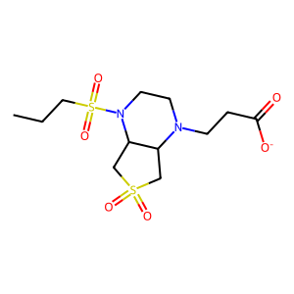 | 0.45219468968 | 0.97179633028 | 0.0006609068888 | 0.23582173872 | 0.85094255152 | 1287.5377242 | 4645.96963 | 5459.7923464 | 4.0101588518 | 0.1218556278 | 373.391 | 0 | 9 | 1 | 148.93 | 12 | 5 | 0.25960784314
ZINC000072411496 | CS(=O)(=O)N1CCOC(CNC(=O)CCc2cc3n(n2)CCNC3)C1 | 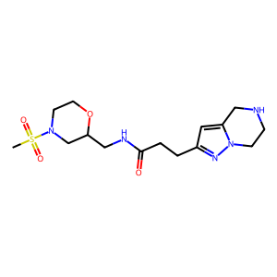 | 0.61957738902 | 0.98890886235 | 0.0010504618326 | 0.14852360747 | 0.90637297063 | 862.83284406 | 5265.4819079 | 5809.3986455 | 4.1399671587 | 0.088126845079 | 366.399 | 0 | 8 | 1 | 120.13 | 10 | 2 | 0.25891472868
ZINC000096151859 | CCS(=O)(=O)N1CC2CN(Cc3cc(=O)[nH]c(=O)[nH]3)CC2(C(=O)[O-])C1 | 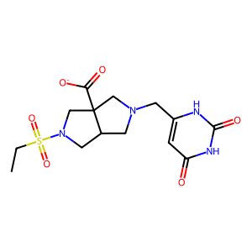 | 0.43797544173 | 0.96968757344 | 0.00060849501568 | 0.24434813264 | 0.84042054528 | 1381.1461452 | 4750.3681897 | 5652.3703714 | 4.1014935459 | 0.12051805116 | 371.415 | 0 | 6 | 2 | 114.04 | 10 | 7 | 0.25562218891
ZINC000091690565 | Cc1cnn(CC(=O)N2CC3CN(S(C)(=O)=O)CC3(C(=O)[O-])C2)c1 | 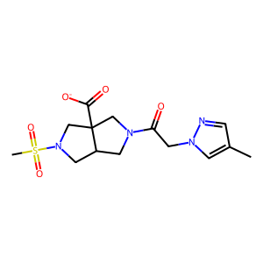 | 0.66702593447 | 0.99181505575 | 0.0011700801561 | 0.12768279131 | 0.95034179576 | 812.20230152 | 6045.2139701 | 6361.0945 | 4.3563733489 | 0.11480414137 | 366.403 | 0 | 9 | 0 | 120.05 | 11 | 4 | 0.25482625483
ZINC000077354184 | O=C([O-])CN1CCN(Cc2nc(C(=O)[O-])co2)C2CS(=O)(=O)CC21 | 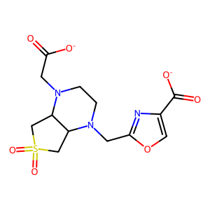 | 0.2267249141 | 0.91136766328 | 0.00040943616287 | 0.41159322435 | 0.73149616323 | 1786.5939298 | 3175.1897932 | 4340.6786704 | 3.7303497734 | 0.21027256249 | 361.464 | 0 | 6 | 0 | 87.23 | 9 | 6 | 0.25341426404
ZINC000091603058 | COCc1nc(CN2CCN(CCC(=O)[O-])C3CS(=O)(=O)CC32)no1 | 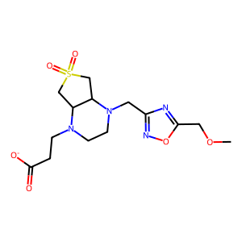 | 0.71988347409 | 0.9944361521 | 0.0013468917394 | 0.10534106223 | 0.97713296432 | 725.47253482 | 6729.409344 | 6886.8921526 | 4.5376425067 | 0.093577952934 | 362.379 | 0 | 12 | 1 | 138.3 | 13 | 7 | 0.24798061389
ZINC000009307887 | CN(CCO)CCC(=O)NC1(C)CS(=O)(=O)CC1S(=O)(=O)[O-] | 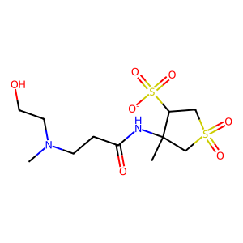 | 0.6119040325 | 0.98832604695 | 0.00091198925257 | 0.15235361804 | 0.91778985468 | 1006.3603843 | 6062.3919717 | 6605.4249138 | 4.4435754769 | 0.11399502806 | 371.463 | 0 | 7 | 2 | 105.56 | 10 | 6 | 0.24642289348
ZINC000001872264 | Cn1c([O-])c(S(=O)c2c([O-])n(C)c(=O)n(C)c2=O)c(=O)n(C)c1=O | 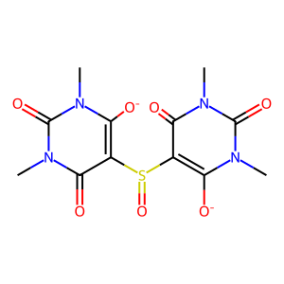 | 0.26553726297 | 0.92134228314 | 0.00036454234994 | 0.38875235987 | 0.66828418529 | 1833.2141256 | 3151.3841069 | 4715.6347199 | 3.7318777106 | 0.083651180045 | 368.415 | 0 | 7 | 0 | 109.77 | 10 | 3 | 0.24311926606
ZINC000670472389 | Cn1cc(S(=O)(=O)NCCN2CCCCC2CO)c(=O)n(C)c1=O | 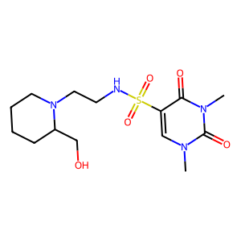 | 0.41335325677 | 0.96556189383 | 0.00060187826023 | 0.2601734598 | 0.81011352696 | 1345.9757238 | 4191.0237181 | 5173.3782718 | 3.9326414463 | 0.10263320919 | 367.431 | 0 | 6 | 2 | 125.7 | 10 | 4 | 0.23955870764
ZINC000091988472 | CN1CC(NC(=O)c2ccc(S(=O)(=O)NCCO)cc2)CC1CO | 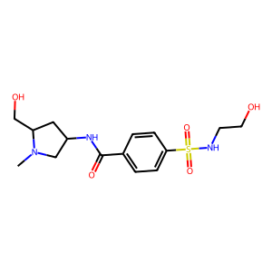 | 0.70625765753 | 0.99386432327 | 0.0015201573413 | 0.11060608905 | 0.95946230522 | 631.15986692 | 5475.0521067 | 5706.3754115 | 4.228754146 | 0.10937047511 | 351.454 | 0 | 7 | 1 | 104.61 | 11 | 6 | 0.23734729494
ZINC000077353848 | O=C([O-])CN1CCN(C(=O)CCCn2cncn2)C2CS(=O)(=O)CC21 | 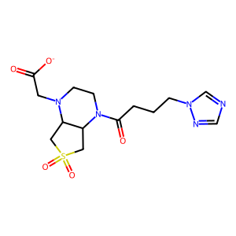 | 0.67959663062 | 0.99258739426 | 0.0011549633794 | 0.12153297806 | 0.92895899628 | 804.31900512 | 6147.9557863 | 6618.1131901 | 4.4267051839 | 0.078793676543 | 373.475 | 0 | 6 | 1 | 98.23 | 9 | 6 | 0.23393739703
ZINC000670448199 | Cn1cc(S(=O)(=O)NCCN2CCCC(CO)C2)c(=O)n(C)c1=O | 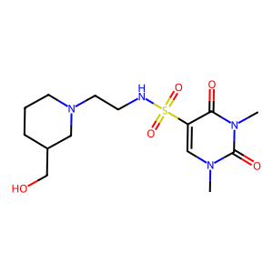 | 0.41438007371 | 0.96587020735 | 0.00065437621156 | 0.25902652867 | 0.868856613 | 1327.7631394 | 4453.7360326 | 5125.973568 | 4.0393367708 | 0.19415038284 | 353.404 | 0 | 6 | 0 | 103.78 | 10 | 3 | 0.23235527359
ZINC000091574424 | O=C([O-])CCN1CCN(C(=O)N2CCOCC2)C2CS(=O)(=O)CC21 | 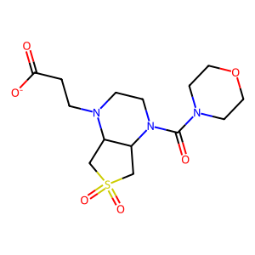 | 0.24079227999 | 0.91695737685 | 0.00042002031564 | 0.39898517396 | 0.72496291413 | 1726.018688 | 3136.2056026 | 4326.0221198 | 3.7073561741 | 0.18068398461 | 357.436 | 0 | 8 | 0 | 97.63 | 10 | 4 | 0.22371740959
ZINC000092022362 | CN1CCN(C(=O)N2CCN(CCC(=O)[O-])C3CS(=O)(=O)CC32)CC1 | 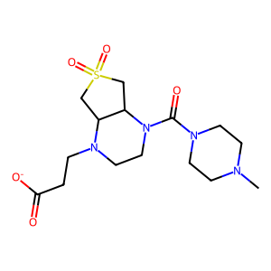 | 0.23519790847 | 0.91833819646 | 0.00055939560383 | 0.39579661055 | 0.83648462518 | 1495.33643 | 3160.2744941 | 3778.0425353 | 3.4501838622 | 0.32667824553 | 373.395 | 0 | 10 | 1 | 153.61 | 13 | 4 | 0.2131147541
ZINC000012687369 | Nc1cc(=O)[n-]c(SCC(=O)NC(=O)NC2CCS(=O)(=O)C2)n1 | 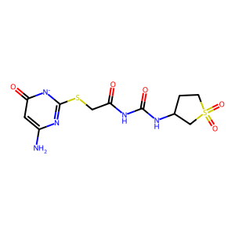 | 0.58488179591 | 0.98629720907 | 0.00093414818043 | 0.16497822697 | 0.88753861849 | 950.10474471 | 5111.3087348 | 5758.970515 | 4.192504361 | 0.075166335975 | 360.436 | 0 | 8 | 2 | 113.64 | 10 | 6 | 0.20970537262
ZINC000011905809 | NS(=O)(=O)c1ccc(NC(=O)CSc2n[nH]c(=O)[n-]c2=O)cc1 | 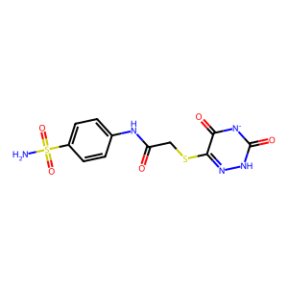 | 0.28132970564 | 0.93279339652 | 0.00051248715497 | 0.36041154173 | 0.7405292505 | 1444.9713389 | 2968.949156 | 4009.226042 | 3.5496682954 | 0.15007749327 | 361.464 | 0 | 6 | 0 | 87.23 | 9 | 5 | 0.20815632965
ZINC000091288550 | Cn1nnnc1SCCNC(=O)c1cnc(Cn2cncn2)[n-]c1=O | 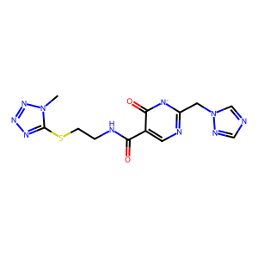 | 0.36039383245 | 0.95516479186 | 0.00087433820202 | 0.29607468719 | 0.89420444427 | 1022.721462 | 3088.8222336 | 3454.2684879 | 3.3540237631 | 0.27745937353 | 350.386 | 0 | 12 | 0 | 155.48 | 14 | 7 | 0.18653690187
ZINC000330730473 | CN(C)CC(=O)N1CCN(S(=O)(=O)CCCN2CCOCC2)CC1 | 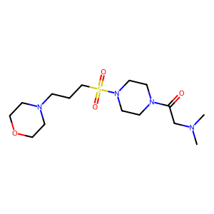 | 0.43903405026 | 0.96959008774 | 0.00084230056324 | 0.24473467626 | 0.89973355924 | 1068.1858692 | 3927.0392274 | 4364.669059 | 3.7991974375 | 0.21586014503 | 350.441 | 0 | 6 | 2 | 116.41 | 10 | 6 | 0.17874875869
ZINC000035552524 | CS(=O)(=O)N(CCCN1CCOCC1)CCC(=O)N1CCNCC1 | 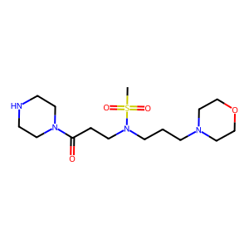 | 0.71920418185 | 0.99448858243 | 0.0014512293491 | 0.10484493029 | 0.95248636624 | 656.33069425 | 5962.5776496 | 6260.0136453 | 4.3762032742 | 0.088982604137 | 352.372 | 0 | 6 | 0 | 107.96 | 10 | 3 | 0.14926931106
ZINC000006095847 | O=C([O-])CNC(=O)CNC(=O)CNC(=O)CSC(=O)c1ccccc1 | 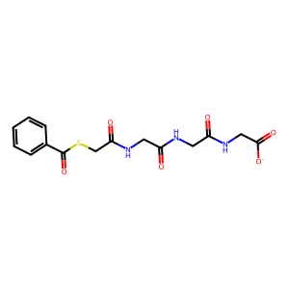 | 0.52077469566 | 0.9802838849 | 0.00089123604007 | 0.19759429395 | 0.88006924629 | 987.47044186 | 4398.1146931 | 4997.4643605 | 3.8832894847 | 0.10493601093 | 372.491 | 0 | 6 | 0 | 81.24 | 9 | 5 | 0.14447884417

